GANTT
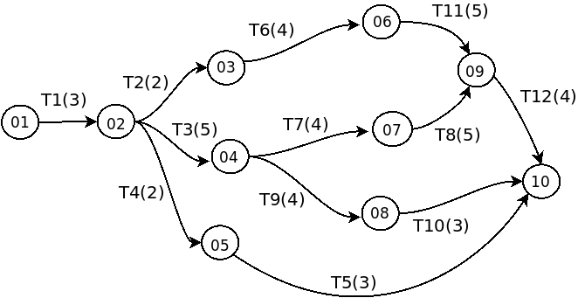

TAREA | Tpo | TTe | TTa | Ho | iTe | iTa
1 | 3

2 | 2

3 | 5

4 | 2

5 | 3

6 | 4

7 | 4

8 | 5

9 | 4

10 | 3

11 | 5

12 | 4

